UART
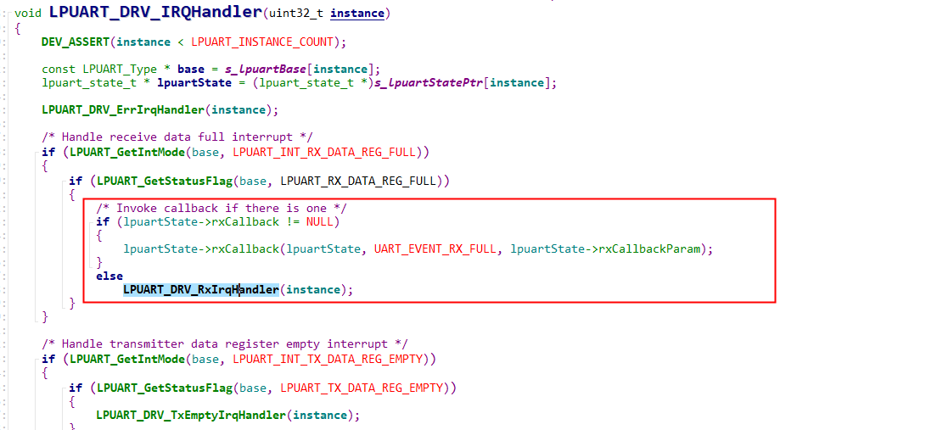
LPUART_DRV_StartReceiveDataUsingInt

LPUART_DRV_ErrIrqHandler
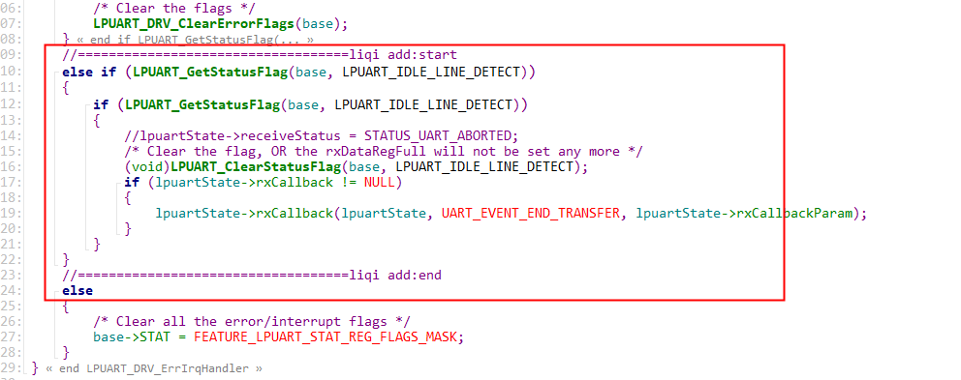

LPUART_DRV_IRQHandler

TASK
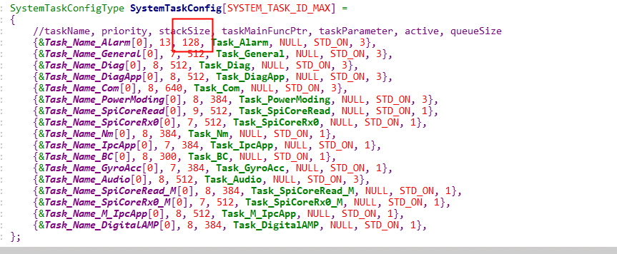

SPI
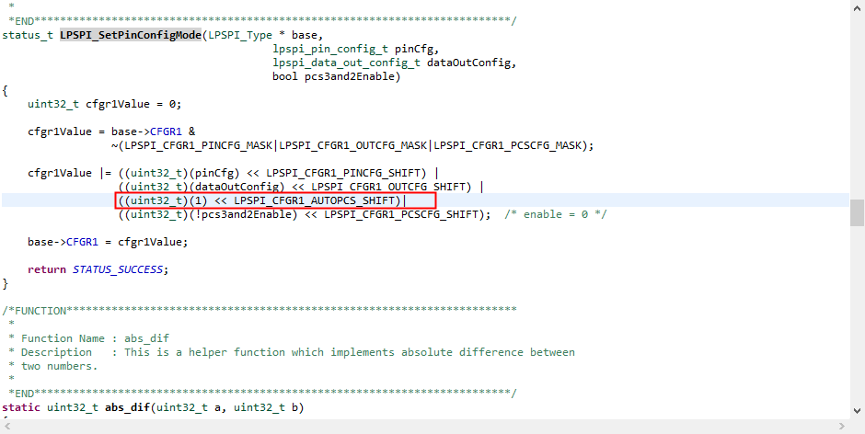
SPI_SlaveInit
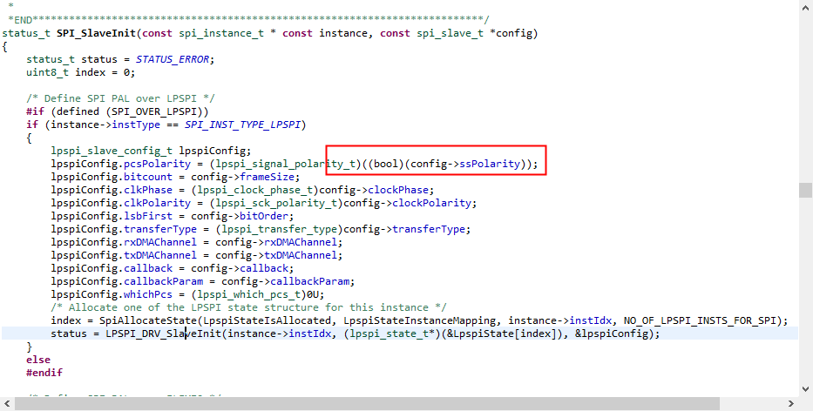
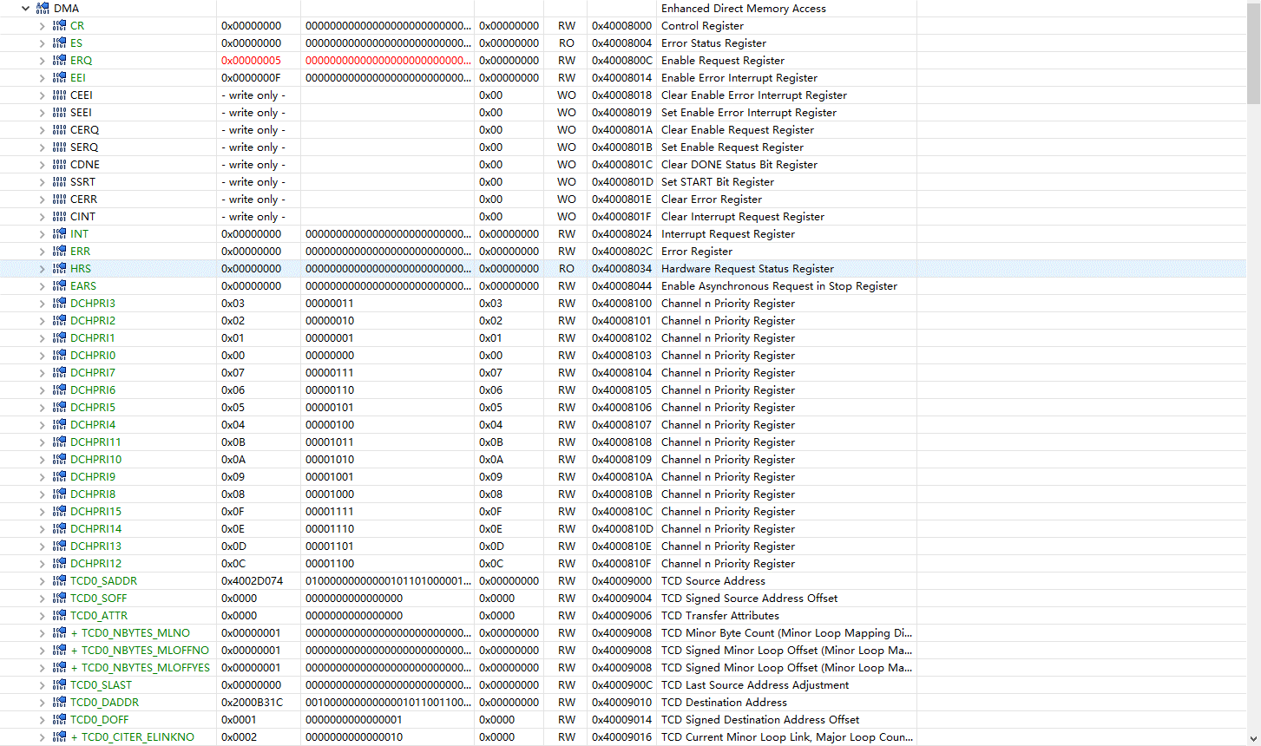

LPSPI_SetPinConfigMode

